项目表
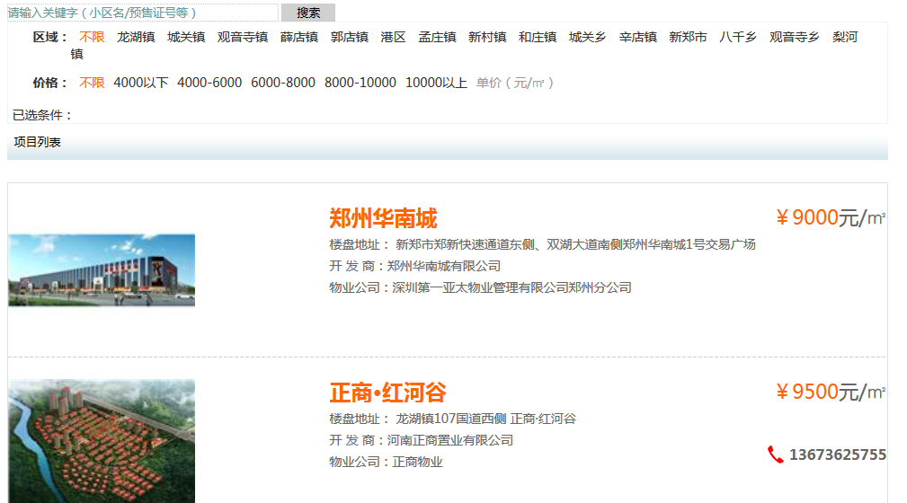
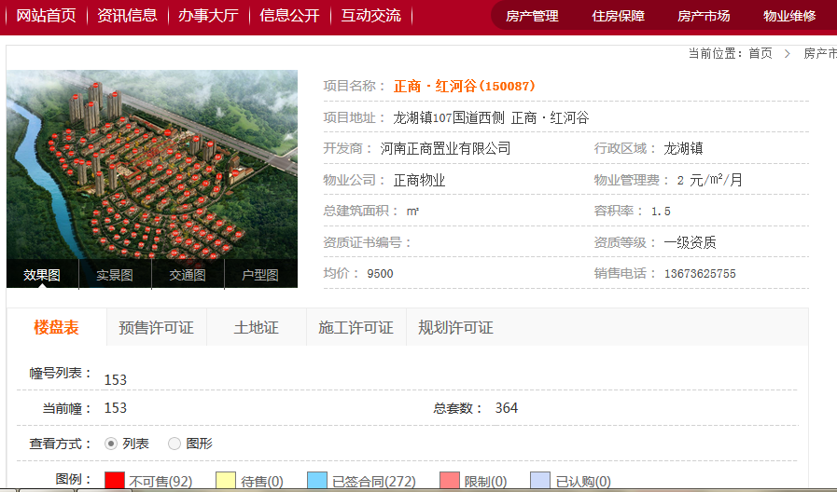
地址：http://www.xzsfdc.com/shangpflist.aspx
序号 | 项目名称 | 项目地址 | 开发商 | 行政区域 | 物业公司 | 物业管理费 | 总建筑面积 | 容积率 | 资质证书编号 | 资质等级 | 均价 | 销售电话 | 更新时间

销售许可证
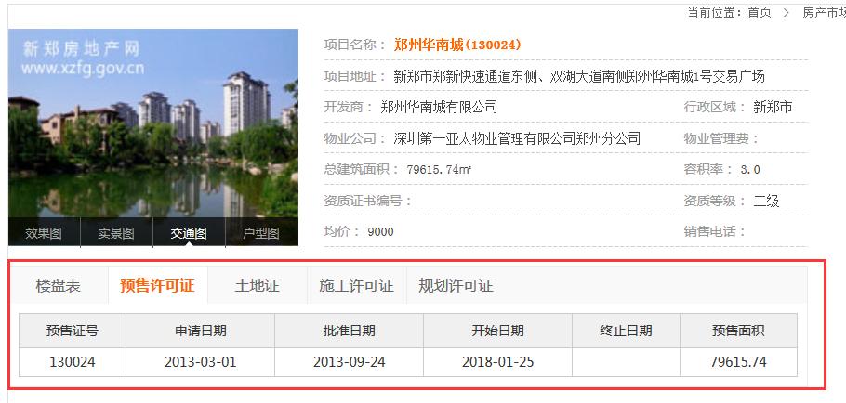
地址：http://www.xzsfdc.com/shangpflist.aspx
序号 | 项目名称 | 预售证号 | 申请日期 | 批准日期 | 开始日期 | 终止日期 | 预售面积 | 地号 | 土地证类型 | 土地证号 | 土地坐落 | 施工许可证号 | 规划许可证号 | 更新时间
 |  | 130024 | 2013-03-01 | 2013-09-24 | 2018-01-25 |  | 79615.74 | 6-G15-2-- | 国有土地使用证 | 新土国用（2012）第134号 | 新郑市龙湖镇华南城一路北侧、商贸路东侧 | 41010220121214053 | 建字第410184201200061108103号
 |  | 130024 | 2013-03-01 | 2013-09-24 | 2018-01-25 |  | 79615.74 | 6-G15-2- | 国有土地使用证 | 新土国用（2012）第105号 | 郑新快速通道东侧、双湖大道南侧 | 41010220121214052 | 建字第410184201200061108103号
 |  | 130024 | 2013-03-01 | 2013-09-24 | 2018-01-25 |  | 79615.74 | 6-G15-2 | 国有土地使用证 | 新土国用（2012）第104号 | 郑新快速通道东侧、华南城一路北侧 | 41010220121214053 | 建字第410184201200061108103号
 |  |  |  |  |  |  |  |  |  |  |  | 41010220121214052

土地证表
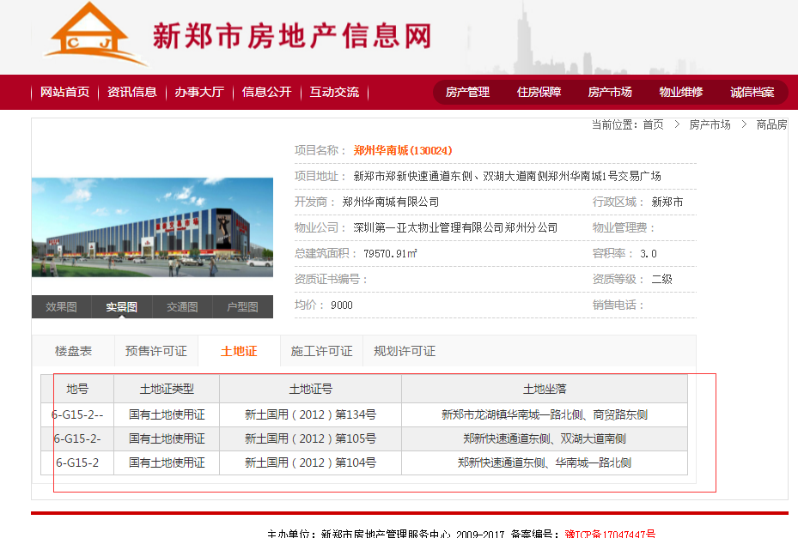
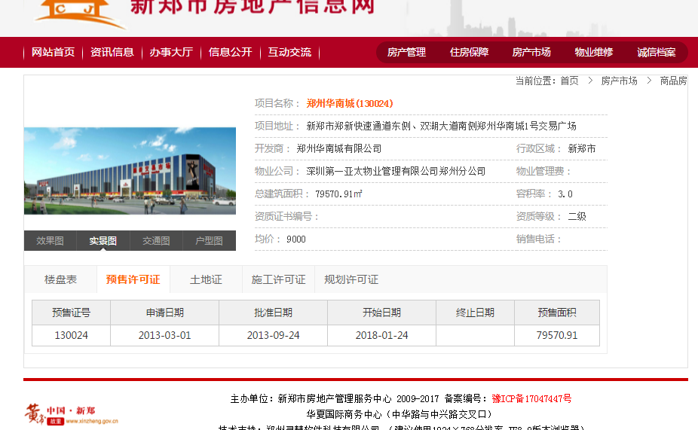
序号 | 项目名称 | 地号 | 土地证类型 | 土地证号 | 土地坐落 | 施工许可证号 | 规划许可证号 | 更新时间
 |  | 6-G15-2-- | 国有土地使用证 | 新土国用（2012）第134号 | 新郑市龙湖镇华南城一路北侧、商贸路东侧 | 41010220121214053 | 建字第410184201200061108103号
 |  | 6-G15-2- | 国有土地使用证 | 新土国用（2012）第105号 | 郑新快速通道东侧、双湖大道南侧 | 41010220121214052 | 建字第410184201200061108103号
 |  | 6-G15-2 | 国有土地使用证 | 新土国用（2012）第104号 | 郑新快速通道东侧、华南城一路北侧 | 41010220121214053 | 建字第410184201200061108103号
 |  |  |  |  |  | 41010220121214052

施工许可证
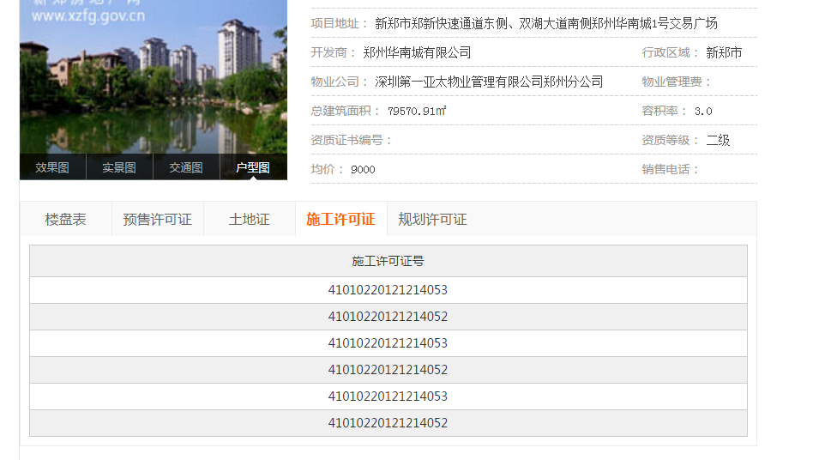
序号 | 项目名称 | 施工许可证号
 |  | 41010220121214053
 |  | 41010220121214052
 |  | 41010220121214053
 |  | 41010220121214052

规划许可证
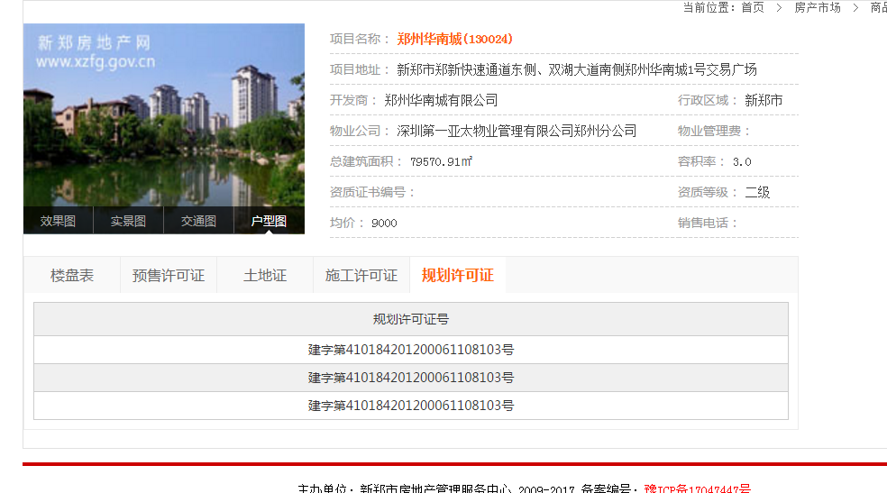
序号 | 项目名称 | 规划许可证号
 |  | 建字第410184201200061108103号
 |  | 建字第410184201200061108103号
 |  | 建字第410184201200061108103号

房号表
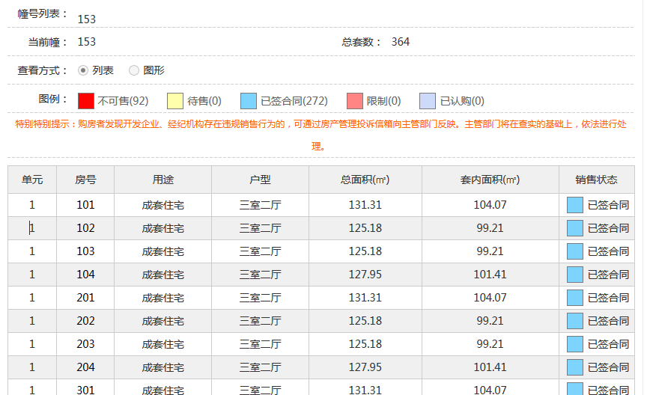
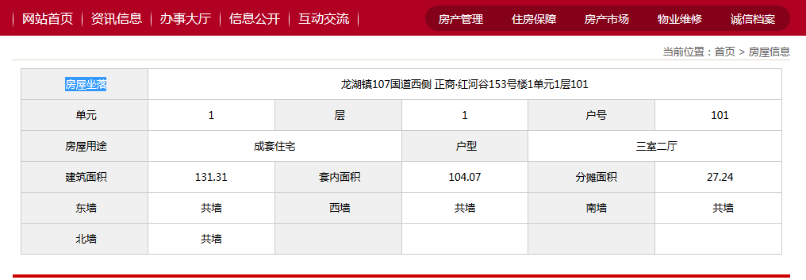
序号 | 项目名称 | 预售证号 | 单元 | 房号 | 用途 | 户型 | 总面积(㎡) | 套内面积(㎡) | 销售状态 | 房屋坐落 | 单元 | 层 | 房屋用途 | 户型 | 建筑面积 | 套内面积 | 分摊面积 | 东墙 | 西墙 | 南墙 | 北墙 | 更新时间
 |  |  | 1 | 101 | 成套住宅 | 三室二厅 | 131.31 | 104.07 | 已签合同 | 龙湖镇107国道西侧 正商·红河谷153号楼1单元1层101 | 1 | 1 | 成套住宅 | 三室两厅 | 131.31 | 104.07 | 27.24 | 共墙 | 共墙 | 共墙 | 共墙

